Données brutes
 | Informations générales (1-6) |  |  |  |  |  | Informations sur le(s) premier(s) postes |  |  |  |  |  |  |  |  | Ressentis concernant l'entrée en profession |  |  |  |  |  |  |  |  |  |  |  |  |  | Éventuelles difficultés rencontrées |  |  |  |  |  |  |  |  |  |  |  |  | Ressources mises en place |  |  |  |  |  |  |  |  |  |  |  |  |  | Perceptions sur ses compétences de thérapeute en PM |  |  |  |  |  |  |  |  |  |  |  |  |  |  |  |  |  | Représentations de la profession |  | Construction de l'identité professionnel et épanouissement professionnel
 | 1. Âge | 2. Genre | 3. Volée | 4. Année diplôme PM | 5. Formations antérieures | 6. Précédente expérience dans un autre domaine | 7. Travail en PM ? | 7.1. Mois en tant que PM | 7.2. Lieux d'activités | 7.3. Canton | 8. Pourcentage PM | 9. Mois de recherche d'emploi | 10. Diplôme avant le 1er emploi | 11. Postulation 1er emploi | 12. Changement de lieu professionnel | 14. Ressentis dans la pratique actuelle | Stress | Plaisir | Solitude | Confiance en vos compétences | Sentiment d'imposture | Satisfaction | Fatigue | Accomplissement professionnel | Confusion dans votre pratique | Compréhension clinique | Flou autour de la profession | Soutien | Envie d'en apprendre davantage | 15. Trois premiers mois difficile | 17. Aspects difficiles pratique actuelle | Entretiens famille | Passation bilans et tests | Rédaction de rapports | Préparation des séances | Admin (mails, téléphones) | Collaboration avec les collègues | Intégration dans l'équipe | Entretien de réseau | Appropriation langage professionnel | Compréhension des diagnostics | Processus d'investigation PM | 19. Fréquences d'utilisation de ressources | Lecture (articles, revues, livres) | Formations continues | Conférences | Recherches internet | Collaboration avec collègues TPM | Ancien.ne PF | Classeurs ressources | Soutien de l'institution | Entraide avec les camarades de volée | Supervisions | Intervisions | Collaboration avec l'équipe pluridisciplinaire | Réseaux sociaux (comptes Instagram, groupe… ) | 21. Sentiment d'être à l'aise | Définir la PM | Faire passer des bilans et tests standardisés | Rédiger des rapports | Mener des entretiens avec la famille | Réaliser des entretiens avec des professionnels | Travailler en équipe pluridisciplinaire | 22. Compétences requises diplôme TPM | Dépister, diagnostiquer et pronostiquer des troubles | Planifier, conduire et évaluer des mesures de prévention, soutien, conseil et traitement | Co-construire avec les bénéficiaires et leur entourage | Collaborer en équipe et réseau | Prendre en compte les résultats de la recherche | Communiquer ses constats, hypothèses et questionnements en fonction du public | Analyser et évaluer son action professionnelle | Garantir la qualité des prestations de tpm et assurer leur évolution | 23. Sentiment de se sentir outillé.e dans les suivis | 24. Sentiment d'être démuni.e ou perdu.e | 25. Correspondance représentation du métier vs. Réalité | 29. Devenir TPM plus difficile qu'un autre métier | 30. Sentiment d'avoir trouvé son identité professionnelle | 31. Sentiment d'avoir son identité de thérapeute (son style) | 32. Impression d'avoir trouvé sa place au sein de son équipe | 33. Épanouissement en tant que TPM | 34. Changement de profession envisagé | Volontaire pour entretien

1 | 26 | F | PM20 | 2023 | Psychologie | Non | Oui | 20 | 3 (Hôpital psychiatrique, École spécialisée, Association) | Valais | 80 | 0 | Non | Contact privé | Non |  | Parfois | Souvent | Parfois | Parfois | Souvent | Souvent | Parfois | Parfois | Souvent | Souvent | Rarement | Parfois | Souvent | Plutôt oui |  | Ni facile, ni difficile | Très difficile | Difficile | Facile | Très facile | Très facile | Très facile | Facile | Facile | Facile | Très difficile |  | Parfois | Souvent | Rarement | Souvent | Souvent | Jamais | Jamais | Rarement | Rarement | Parfois | Rarement | Presque toujours | Rarement |  | Plutôt à l'aise | Pas du tout à l'aise | Plutôt pas à l'aise | Plutôt à l'aise | Plutôt à l'aise | Tout à fait à l'aise |  | Pas du tout acquis | Plutôt acquis | Plutôt acquis | Plutôt acquis | Plutôt acquis | Plutôt acquis | Plutôt acquis | Plutôt acquis | Plutôt outillée | Rarement | Plutôt oui | Pareil (qu'une autre profession du social) | Oui | Oui | Oui | Oui | Non | Non
2 | 26 | F | PM20 | 2022 | Psychologie | Non | Oui | 13 | 1 (Hôpital psychiatrique) | Genève | 50 | 4 | Oui | Stage + contact privé | Non |  | Souvent | Parfois | Souvent | Parfois | Souvent | Parfois | Souvent | Parfois | Souvent | Presque toujours | Presque toujours | Rarement | Presque toujours | Oui |  | Pas pertinent | Très difficile | Difficile | Ni facile, ni difficile | Facile | Difficile | Difficile | Pas pertinent | Facile | Facile | Ni facile, ni difficile |  | Souvent | Parfois | Souvent | Souvent | Souvent | Parfois | Jamais | Parfois | Souvent | Jamais | Parfois | Souvent | Souvent |  | Plutôt pas à l'aise | Plutôt pas à l'aise | Plutôt pas à l'aise | Pas pertinent | Plutôt pas à l'aise | Plutôt pas à l'aise |  | Plutôt acquis | Plutôt acquis | Plutôt acquis | Plutôt acquis | Plutôt acquis | Plutôt acquis | Plutôt acquis | Plutôt acquis | Plutôt pas outillée | Parfois | Plutôt oui | Plutôt oui(interprétation) | Plutôt oui | ouiet non | Plutôt non | Plutôt oui | Plutôt non | oui
3 | 32 | F | PM20 | 2023 | Pédagogie Spécialisée | oui(Éducatrice spécialisée) | Oui | 4 | 1 (École spécialisée) | Fribourg | 80 | 8 | Oui | Remplacement | Non |  | Rarement | Presque toujours | Rarement | Souvent | Jamais | Presque toujours | Rarement | Souvent | Parfois | Parfois | Souvent | Presque toujours | Presque toujours | Plutôt non |  | Ni facile, ni difficile | Facile | Ni facile, ni difficile | Facile | Facile | Très facile | Très facile | Très facile | Facile | Ni facile, ni difficile | Ni facile, ni difficile |  | Jamais | Souvent | Presque toujours | Presque toujours | Presque toujours | Jamais | Rarement | Souvent | Jamais | Parfois | Rarement | Presque toujours | Parfois |  | Plutôt à l'aise | Plutôt à l'aise | Plutôt à l'aise | Tout à fait à l'aise | Plutôt à l'aise | Tout à fait à l'aise |  | Pas du tout acquis | Plutôt pas acquis | Pas du tout acquis | Plutôt pas acquis | Acquis | Plutôt acquis | Plutôt acquis | Pas du tout acquis | Plutôt outillée | Parfois | Plutôt oui | Non | Oui | Oui | Oui | Oui | Plutôt non | Oui
4 | 30 | F | PM20 | 2024 | Travail Social | oui(Éducatrice sociale) | Oui | 16 | 2 (SLPP et Handicap) | Neuchâtel | 80 | 5 | Non | Annonce | Oui |  | Souvent | Parfois | Souvent | Parfois | Souvent | Parfois | Souvent | Parfois | Souvent | Souvent | Souvent | Presque toujours | Presque toujours | Oui |  | Facile | Très difficile | Difficile | Facile | Ni facile, ni difficile | Facile | Facile | Ni facile, ni difficile | Difficile | Difficile | Très difficile |  | Presque toujours | Souvent | Presque toujours | Presque toujours | Parfois | Rarement | Parfois | Souvent | Presque toujours | Presque toujours | Presque toujours | Presque toujours | Presque toujours |  | Plutôt à l'aise | Pas du tout à l'aise | Pas du tout à l'aise | Plutôt à l'aise | Plutôt à l'aise | Plutôt à l'aise |  | Pas du tout acquis | Plutôt pas acquis | Plutôt pas acquis | Plutôt acquis | Plutôt pas acquis | Plutôt pas acquis | Plutôt pas acquis | Plutôt pas acquis | Plutôt pas outillée | Souvent | Oui | Oui | Plutôt oui | Plutôt non(interprétation) | Plutôt oui | Plutôt non | Oui | Non
5 | 29 | F | PM19 | 2022 | Psychologie | oui(Aide soignante) | Oui | 19 | 3 (SLPP et École spécialisée) | Genève | 80 | 3 | Oui | Annonce | Oui |  | Rarement | Souvent | Rarement | Souvent | Rarement | Presque toujours | Souvent | Souvent | Parfois | Souvent | Souvent | Souvent | Presque toujours | Non |  | Pas pertinent | Pas pertinent | Ni facile, ni difficile | Facile | Ni facile, ni difficile | Facile | Très facile | Très facile | Très facile | Ni facile, ni difficile | Ni facile, ni difficile |  | Presque toujours | Souvent | Souvent | Presque toujours | Presque toujours | Jamais | Parfois | Parfois | Jamais | Presque toujours | Souvent | Presque toujours | Parfois |  | Plutôt à l'aise | Plutôt pas à l'aise | Plutôt à l'aise | Plutôt à l'aise | Tout à fait à l'aise | Tout à fait à l'aise |  | Plutôt pas acquis | Plutôt acquis | Plutôt acquis | Plutôt acquis | Acquis | Acquis | Acquis | Plutôt acquis | Plutôt outillée | Parfois | Oui | Non | Oui | ouiet non(demande une vie entière) | Oui | Oui | Non | Oui
6 | 26 | F | PM20 | 2022 | Psychologie | Non | Non | / | / | / | / | / | / | / | / |  |  |  |  |  |  |  |  |  |  |  |  |  |  | /
7 | 34 | F | PM20 | 2023 | Psychologie | Non | Oui | 11 | 1 (École spécialisée) | Fribourg | 55 | 12 | Oui | Annonce | Non |  | Souvent | Souvent | Parfois | Parfois | Souvent | Souvent | Presque toujours | Souvent | Souvent | Parfois | Presque toujours | Souvent | Presque toujours | Plutôt oui |  | Ni facile, ni difficile | Difficile | Difficile | Facile | Facile | Difficile | Facile | Difficile | Ni facile, ni difficile | Difficile | Difficile |  | Parfois | Parfois | Parfois | Presque toujours | Presque toujours | Jamais | Parfois | Parfois | Souvent | Jamais | Presque toujours | Parfois | Jamais |  | Plutôt pas à l'aise | Plutôt pas à l'aise | Plutôt pas à l'aise | Plutôt à l'aise | Plutôt pas à l'aise | Plutôt pas à l'aise |  | Plutôt pas acquis | Plutôt acquis | Plutôt acquis | Plutôt acquis | Plutôt acquis | Plutôt acquis | acquis | Plutôt acquis | Plutôt pas outillée | Souvent | Plutôt oui | non(mais manque de reconnaissance) | Plutôt non | ouiet non(en voie) | Plutôt oui | Plutôt oui | Oui | Non
8 | 27 | F | PM19 | 2023 | Sciences et pratiques du Sport | Non | Oui | 12 | 1 (SLPP) | Vaud | 65 | 3 | Non | Annonce | Oui |  | Parfois | Souvent | Parfois | Rarement | Souvent | Parfois | Rarement | Parfois | Rarement | Parfois | Souvent | Rarement | Presque toujours | Oui |  | Facile | Facile | Facile | Difficile | Très facile | Très facile | Très facile | Facile | Difficile | Facile | Difficile |  | Souvent | Parfois | Rarement | Presque toujours | Rarement | Jamais | Rarement | Rarement | Rarement | Parfois | Parfois | Presque toujours | Presque Toujours |  | Plutôt pas à l'aise | Plutôt à l'aise | Tout à fait à l'aise | Tout à fait à l'aise | Tout à fait à l'aise | Tout à fait à l'aise |  | Pas du tout acquis | Plutôt acquis | Plutôt pas acquis | Plutôt acquis | Plutôt acquis | Plutôt pas acquis | Plutôt pas acquis | Plutôt acquis | Plutôt pas outillée | Parfois | Plutôt oui | oui | Plutôt non | ouiet non | Oui | Plutôt non | Oui | oui
9 | 29 | F | PM20 | 2023 | Enseignement | oui(Enseignante) | Oui | 6 | 1 (SLPP) | Fribourg | 40 | 6 | Oui | Remplacement | Non |  | Souvent | Souvent | Souvent | Parfois | Souvent | Parfois | Souvent | Parfois | Souvent | Parfois | Souvent | Souvent | Souvent | Oui |  | Facile | Difficile | Difficile | Ni facile, ni difficile | Ni facile, ni difficile | Difficile | Difficile | Difficile | Difficile | Ni facile, ni difficile | Ni facile, ni difficile |  | Rarement | Rarement | Rarement | Parfois | Parfois | Jamais | Parfois | Souvent | Parfois | Parfois | Rarement | Parfois | Parfois |  | Plutôt pas à l'aise | Plutôt pas à l'aise | Plutôt à l'aise | Plutôt à l'aise | Plutôt pas à l'aise | Plutôt à l'aise |  | Plutôt pas acquis | Plutôt acquis | Plutôt acquis | Plutôt pas acquis | Plutôt pas acquis | Plutôt pas acquis | Plutôt acquis | Plutôt pas acquis | Plutôt pas outillée | Parfois | Plutôt oui | Non | Plutôt non | ouiet non(en cours) | Plutôt non | Plutôt oui | Plutôt non | Non
10 | 31 | F | PM20 | 2022 | Enseignement | oui(Enseignante) | Oui | 22 | 1 (Handicap) | Fribourg | 70 | 0 | Non | Stage + Annonce | Oui |  | Parfois | Parfois | Souvent | Parfois | Parfois | Rarement | Souvent | Rarement | Souvent | Parfois | Souvent | Rarement | Presque toujours | Plutôt oui |  | Ni facile, ni difficile | Difficile | Très difficile | Ni facile, ni difficile | Ni facile, ni difficile | Ni facile, ni difficile | Ni facile, ni difficile | Ni facile, ni difficile | Difficile | Difficile | Difficile |  | Souvent | Parfois | Parfois | Souvent | Rarement | Jamais | Parfois | Jamais | Souvent | Jamais | Jamais | Jamais | Souvent |  | Plutôt pas à l'aise | Plutôt pas à l'aise | Plutôt pas à l'aise | Plutôt à l'aise | Plutôt à l'aise | Plutôt pas à l'aise |  | Plutôt pas acquis | Plutôt acquis | Plutôt acquis | Plutôt acquis | Plutôt pas acquis | Plutôt acquis | Plutôt acquis | Plutôt pas acquis | Plutôt outillée | Parfois | Plutôt oui | Plutôt oui(interprétation) | Plutôt oui | Plutôt non(pas encore vraiment) | Plutôt oui | Plutôt oui | Non | Non
11 | 25 | F | PM20 | 2022 | Psychologie | Non | Oui | 17 | 1 (École spécialisée) | Fribourg | 70 | 0 | Oui | Stage | oui |  | Rarement | Presque Toujours | Rarement | Souvent | Rarement | Souvent | Parfois | Souvent | Souvent | Souvent | Parfois | Souvent | Presque Toujours | Plutôt oui |  | Facile | Ni facile, ni difficile | Difficile | Facile | Facile | Ni facile, ni difficile | Facile | Facile | Facile | Facile | Difficile |  | Presque toujours | Souvent | Parfois | Presque toujours | Presque Toujours | Jamais | Parfois | Rarement | Presque toujours | Presque toujours | Parfois | Souvent | Parfois |  | Plutôt pas à l'aise | Plutôt à l'aise | Plutôt à l'aise | Plutôt à l'aise | Plutôt à l'aise | Plutôt à l'aise |  | Plutôt pas acquis | Plutôt acquis | acquis | acquis | Plutôt pas acquis | Plutôt acquis | Plutôt acquis | Plutôt acquis | Plutôt outillée | Souvent | Oui | non | Oui | non(encore en exploration) | Oui | Plutôt oui | Non | oui
12
13
14
15

 | En rose : Pas de travail en PM
Comment faire quand il y a 2 réponses dans 1 case ?

Comment croiser les données ? Ex. Le pourcentage avec le sentiment d'accomplissement professionnel

Graphique Âge des participant.e.s |  |  |  |  |  |  | Formations antérieures |  |  |  | Diplôme PM ?
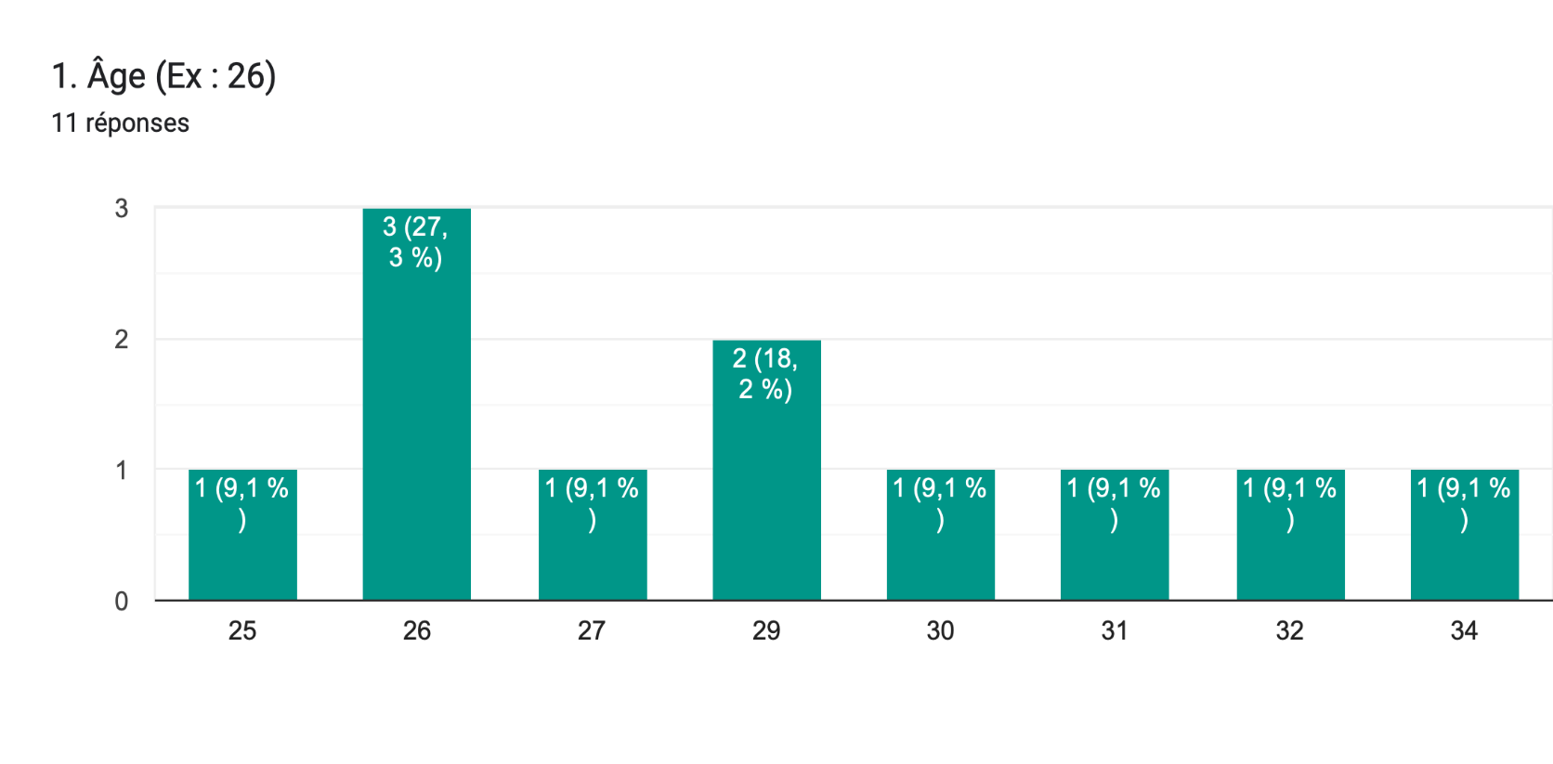
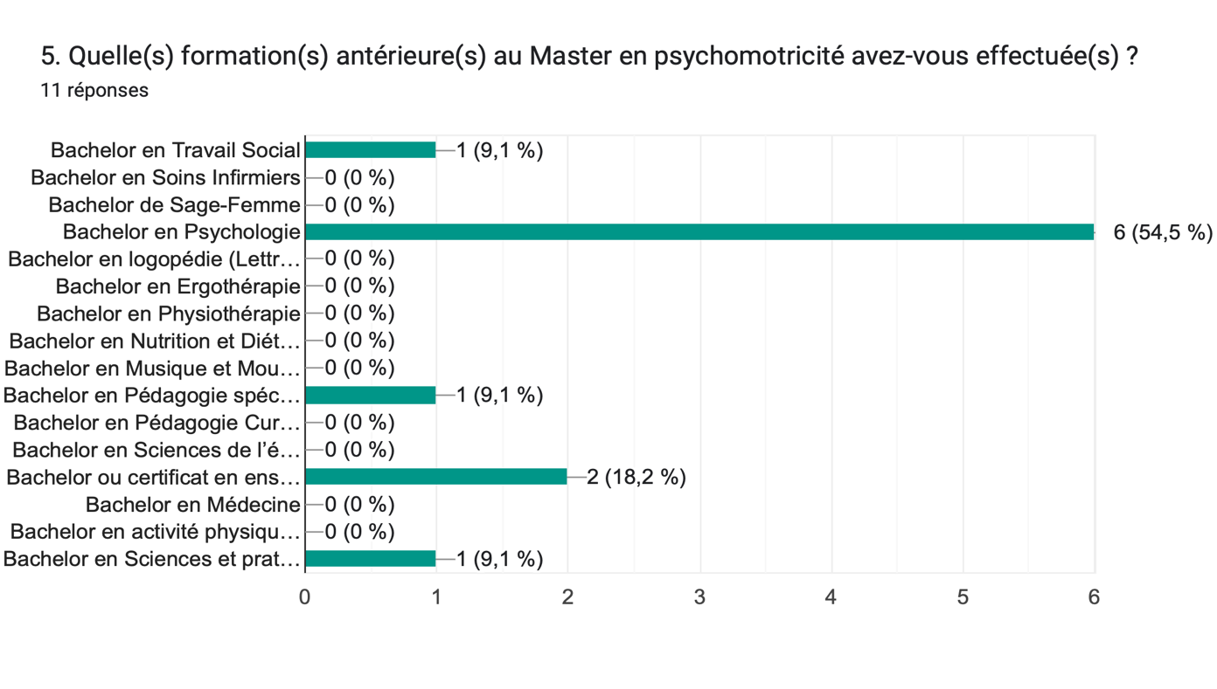
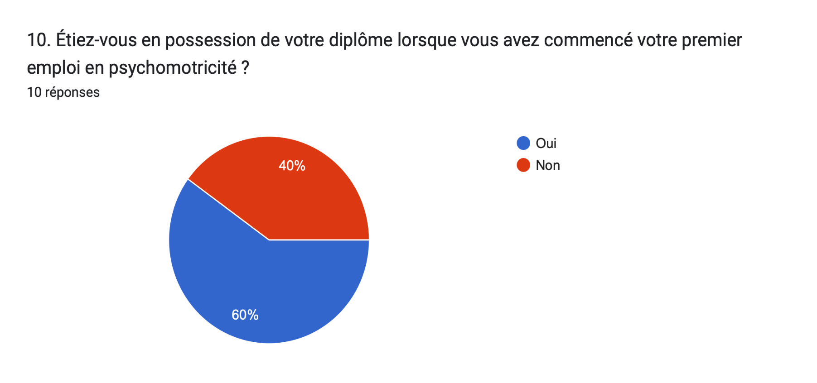

dimension temporelle
lier les compétences avec la posture professionnelle
quelles recommandations en ressortent-elles

Analyse Descript - Info général
Analyses descriptives |  | Info générale sur population

Informations générales (1-6)

Répartition des participants par âges
Age des Participants

Type de la variable | quantitative et discrète
 |  |  | Analyses descriptives
Répartition des âges en catégories
20-24 ans | 0 | Tendance centrale | Moyenne | 28.64
25-30 ans | 7 |  | Médiane | 29.00
30-34 ans | 4 |  | Mode | 26.00
35-39 ans | 0 |  | Min | 25.00
40-44 ans | 0 |  | Max | 34.00
45-49 ans | 0 |  | Effectif | 11
> 50 ans | 0
 |  | Indices de dispersion | Etendue | 9
Total | 11 |  | Ecart-type | 3
 |  |  | Variance | 8
Check |  |  | Coefficient de variance | 0.10 | 10 | % de la part de la moyenne est expliqué par l'écart-type soit la distribution des données
Ici vous avez une formule de contrôle Si la somme des étudiants par tranches d'âges n'est pas = au nombre d'étudiants de votre échantillon , vous avez une alerte "Check" qui s'écrit
 |  | Forme de la distribution | Coeff. d'aplatissement (Kurtosis) | -0.78802173662
 |  |  | Coeff. d'asymétrie | 0.50096151574 |  | Un coefficient positif indique une distribution décalée à gauche de la médiane, et donc une queue de distribution étalée vers la droite.
 |  |  | Erreur-type de la moyenne | 0.87669552373 |  | La moyenne réelle de toute la population se trouve selon un intervalle de confiance de 95% entre

 |  | Répartition par quartier (25%) | 1er quartile | 26
 |  |  | 2ème quartile | 29 |  | 22.937330225 | 34.335397047
 |  |  | 3ème quartile | 30.5
 |  |  | 4ème quartile | 34

 |  | Valeurs extrêmes | Limite 1,96 Ect à gauche | 22.94
 |  |  | Valeur extrême à gauche | 0
 |  |  | Limite 1,96 Ect à droite | 34.34
 |  |  | Valeur extrême à droite | 0

Répartition des participantsen fonction du genre
Genre des Participants

Type de la variable | nominale
 |  |  | Analyses descriptives
Nombre de participants par catégorie
M | 0 | Tendance centrale | Mode | F
F | 11 |  | Effectif | 11
Autre | 0
Total | 11

Check
Ici vous avez une formule de contrôle Si la somme des étudiants par catégorie de sexe n'est pas = au nombre d'étudiants de votre échantillon , vous avez une alerte "Check" qui s'écrit

Volées de formation Master PM
Volée

Type de la variable | nominale
 |  |  | Analyses descriptives
Nombre de participants par catégorie
PM19 | 2 | Tendance centrale | Mode | PM20
PM20 | 9 |  | Effectif | 11
PM21 | 0
Total | 11

Check
Ici vous avez une formule de contrôle Si la somme des étudiants par catégorie de sexe n'est pas = au nombre d'étudiants de votre échantillon , vous avez une alerte "Check" qui s'écrit

Formations antérérieures

Type de bachelors précédant la formation Master PM
Type de la variable | nominale
 |  |  | Analyses descriptives
Nombre de bachelor par catégorie
En santé | 0 | Tendance centrale | Mode | En psychologie
En psychologie | 6 |  | Effectif | 11
En éducation | 0
En éducation spécialisée | 1
En social | 1
En médecine | 0
En sport | 1
Autre | 0

Total | 9

Check | Check
Ici vous avez une formule de contrôle Si la somme des types de bachelor n'est pas = au nombre d'étudiants de votre échantillon , vous avez une alerte "Check" qui s'écrit

Corrélation
Corrélation entre deux variables mesurées chez les mêmes participants

Technique statistique utilisée pour mesurer et décrire la relation entre 2 variables

Attention aux valeurs manquantes (participants ne travaillant pas)

Participants | 30. Sentiment d'avoir trouvé son identité professionnelle | 23. Sentiment de se sentir outillé.e dans les suivis | Dépister, diagnostiquer et pronostiquer des troubles

1 | 2 | 2 | 0
2 | 1 | 1 | 2
3 | 2 | 2 | 0
4 | 1 | 1 | 0
5 | 2 | 2 | 1
7 | -2 | 1 | 1
8 | -2 | 1 | 0
9 | -2 | 1 | 1
10 | 1 | 2 | 1
11 | 2 | 2 | 1
12 | 0 | 0 | 0
13 | 0 | 0 | 0
14 | 0 | 0 | 0
15 | 0 | 0 | 0
0 | 0 | 0 | 0
0 | 0 | 0 | 0
0 | 0 | 0 | 0
0 | 0 | 0 | 0
0 | 0 | 0 | 0
0 | 0 | 0 | 0
0 | 0 | 0 | 0
0 | 0 | 0 | 0

Déroulé
1. | Analyser à vue les données pour repérer d'éventuelles données aberrantes ou manquantes

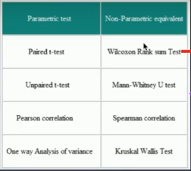
2. | Définir la nature de nos variables
 | Echelle de Likert: variable ordinale

3. | Faire des analyses descriptives et vérifier les paramètres de la distribution
 | Pour les variables quantitatives: Calculer la moyenne, la variance, l'écart-type,….
 | Repérer les valeurs extrêmes, la forme de la distribution, évaluer la normalité de la distribution
4. | Définir la nature du test de corrélation à utiliser
 | test paramétrique = corrélation de Pearson
 | test non-paramétrique = corrélation de Spearman
5. | Effectuer le test

Attention
Le test de corrélation vous dit si deux variables sont liées ou covarient et dans quel sens elles le font
Il ne vous dit pas quel est le lien entre elles soit si l'une des variables est la cause de l'autre, ou explique l'autre
Ce lien peut raconter soit que la variable A est à l'origine des variations de la variable B
soit que la variable B est à l'origine des variations de la variable A
soit qu'une 3ème variable (connue ou inconnue) est à l'origine des variations des variables A et B

Corrélation de Spearman Test non-paramétrique

En statistique, la corrélation de Spearman ou rho de Spearman, nommée d'après Charles Spearman et souvent notée par la lettre grecque \rho ou r_{s} est une mesure de dépendance statistique non paramétrique entre deux variables
Test de comparaison des performances de deux populations pour
1. | des variables qualitatives ordonnées
2. | des variables quantitatives dont la distribution ne suit pas une courbe normale
3. | toute variable quantitative dont vous aimeriez vérifier la robusteste d'un test paramétrique

Ici on ne travaille pas sur des distances (paramétrique) mais sur des différences dans l'ordre des données, soit les rangs
A noter qu'Excel ne calcule pas les tests non-paramétrique. Je vous ai donc détaillé la formule puis je les inscrite dans une cellule cible

Comparaison | 30. Sentiment d'avoir trouvé son identité professionnelle |  |  | 23. Sentiment de se sentir outillé.e dans les suivis

Nos Hypothèses
H0 = Hypothèse nulle | Les variables "Sentiment d'avoir trouvé son identité" et "Se sentir outillée" sont indépendantes
 | Soit les deux variables évoluent différemment et il n'est pas possible de prédire la valeur de "Sentiment d'avoir trouvé son identité" à partir de "Se sentir outillée" ou, inversément.

H1 = hyp alternative | H1= les deux variables sont liées
 | Soit les deux variables co-évoluent ou co-varient et il est possible de prédire la valeur de "Sentiment d'avoir trouvé son identité" à partir de "Se sentir outillée"" ou, inversément.

 |  |  |  |  | 30. Sentiment d'avoir trouvé son identité professionnelle |  |  |  |  | 23. Sentiment de se sentir outillé.e dans les suivis |  |  |  |  | Calcul Formule simple |  |  |  |  | Calcul Formule exacte
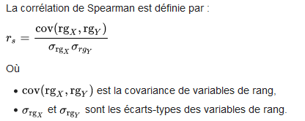
Formules: |  |  |  |  | Participant | 30. Sentiment d'avoir trouvé son identité professionnelle | Rang corrigé pour ex-aequo | Rang | Xrang - Moy | Participant | 23. Sentiment de se sentir outillé.e dans les suivis | Rang corrigé pour ex-aequo | Rang | Yrang - Moy | Participant | 30. Sentiment d'avoir trouvé son identité professionnelle | 23. Sentiment de se sentir outillé.e dans les suivis | Diff de rangs | Diff au carré de rangs | (Xrang-Moy) *(Yrang-Moy)

 |  |  |  |  | 1 | 2 | 2.5 | 1 | -3 | 1 | 2 | 2.5 | 1 | -3 | 1 | 2.5 | 2.5 | 0 | 0 | 9
 |  |  |  |  | 2 | 1 | 6 | 5 | 0.5 | 2 | 1 | 7 | 5 | 1.5 | 2 | 6 | 7 | -1 | 1 | 0.75
 |  |  |  |  | 3 | 2 | 2.5 | 1 | -3 | 3 | 2 | 2.5 | 1 | -3 | 3 | 2.5 | 2.5 | 0 | 0 | 9
 |  |  |  |  | 4 | 1 | 6 | 5 | 0.5 | 4 | 1 | 7 | 5 | 1.5 | 4 | 6 | 7 | -1 | 1 | 0.75
 |  |  |  |  | 5 | 2 | 2.5 | 1 | -3 | 5 | 2 | 2.5 | 1 | -3 | 5 | 2.5 | 2.5 | 0 | 0 | 9
Formule simple |  |  |  |  | 7 | -2 | 9 | 8 | 3.5 | 7 | 1 | 7 | 5 | 1.5 | 7 | 9 | 7 | 2 | 4 | 5.25
 |  |  |  |  | 8 | -2 | 9 | 8 | 3.5 | 8 | 1 | 7 | 5 | 1.5 | 8 | 9 | 7 | 2 | 4 | 5.25
Corrélation de Spearman | 0.5 |  |  |  | 9 | -2 | 9 | 8 | 3.5 | 9 | 1 | 7 | 5 | 1.5 | 9 | 9 | 7 | 2 | 4 | 5.25
 |  |  |  |  | 10 | 1 | 6 | 5 | 0.5 | 10 | 2 | 2.5 | 1 | -3 | 10 | 6 | 2.5 | 3.5 | 12.25 | -1.5
 |  |  |  |  | 11 | 2 | 2.5 | 1 | -3 | 11 | 0 | 10 | 10 | 4.5 | 11 | 2.5 | 10 | -7.5 | 56.25 | -13.5
Formule exacte

n | 10
σxrang | 2.858
σyrang | 2.739
produit des diff distance | 29.25

Evaluation degré de corrélation Identité - Outillé
Corrélation de Spearman | 0.41526976725

Les valeurs oscillent entre -1 et 1 avec -1 = corrélation parfaite inversée et 1 = corrélation parfaite linéaire
Une corrélation positive signifie que si les valeurs d’une matrice augmentent, les valeurs de l’autre matrice augmentent également.
Une corrélation négative signifie que si les valeurs d’une matrice augmentent, les valeurs de l’autre matrice au contraire diminuent.
Un coefficient de corrélation proche de 0 indique une corrélation faible ou aucune corrélation. Cependant cela n’implique pas forcément l'indépendance, car d’autres types de corrélation sont possibles (qui ne sont pas affines).
Le seuil généralement admis pour reconnaître une relation affine entre deux variables est de 0,6

Comparaison | Dépister, diagnostiquer et pronostiquer des troubles |  |  | 23. Sentiment de se sentir outillé.e dans les suivis

Nos Hypothèses
H0 = Hypothèse nulle | Les variables "Dépister, diagnostiquer et pronostiquer" et "Se sentir outillée" sont indépendantes
 | Soit les deux variables évoluent différemment et il n'est pas possible de prédire la valeur de "Dépister, diagnostiquer et pronostiquer" à partir de "Se sentir outillée" ou, inversément.

H1 = hyp alternative | H1= les deux variables sont liées
 | Soit les deux variables co-évoluent ou co-varient et il est possible de prédire la valeur de "Dépister, diagnostiquer et pronostiquer" à partir de "Se sentir outillée"" ou, inversément.

 |  |  |  |  | Dépister, diagnostiquer et pronostiquer des troubles |  |  |  |  | 23. Sentiment de se sentir outillé.e dans les suivis |  |  |  |  | Calcul Formule simple |  |  |  |  | Calcul Formule exacte

Formules: |  |  |  |  | Participant | Dépister, diagnostiquer et pronostiquer des troubles | Rang corrigé pour ex-aequo | Rang | Xrang - Moy | Participant | 23. Sentiment de se sentir outillé.e dans les suivis | Rang corrigé pour ex-aequo | Rang | Yrang - Moy | Participant | Dépister, diagnostiquer et pronostiquer des troubles | 23. Sentiment de se sentir outillé.e dans les suivis | Diff de rangs | Diff au carré de rangs | (Xrang-Moy) *(Yrang-Moy)

 |  |  |  |  | 1 | 2 | 2.5 | 1 | -3 | 1 | 2 | 2.5 | 1 | -3 | 1 | 2.5 | 2.5 | 0 | 0 | 9
 |  |  |  |  | 2 | 1 | 6 | 5 | 0.5 | 2 | 1 | 7 | 5 | 1.5 | 2 | 6 | 7 | -1 | 1 | 0.75
 |  |  |  |  | 3 | 2 | 2.5 | 1 | -3 | 3 | 2 | 2.5 | 1 | -3 | 3 | 2.5 | 2.5 | 0 | 0 | 9
 |  |  |  |  | 4 | 1 | 6 | 5 | 0.5 | 4 | 1 | 7 | 5 | 1.5 | 4 | 6 | 7 | -1 | 1 | 0.75
 |  |  |  |  | 5 | 2 | 2.5 | 1 | -3 | 5 | 2 | 2.5 | 1 | -3 | 5 | 2.5 | 2.5 | 0 | 0 | 9
Formule simple |  |  |  |  | 7 | -2 | 9 | 8 | 3.5 | 7 | 1 | 7 | 5 | 1.5 | 7 | 9 | 7 | 2 | 4 | 5.25
 |  |  |  |  | 8 | -2 | 9 | 8 | 3.5 | 8 | 1 | 7 | 5 | 1.5 | 8 | 9 | 7 | 2 | 4 | 5.25
Corrélation de Spearman | 0.84090909091 |  |  |  | 9 | -2 | 9 | 8 | 3.5 | 9 | 1 | 7 | 5 | 1.5 | 9 | 9 | 7 | 2 | 4 | 5.25
 |  |  |  |  | 10 | 1 | 6 | 5 | 0.5 | 10 | 2 | 2.5 | 1 | -3 | 10 | 6 | 2.5 | 3.5 | 12.25 | -1.5
 |  |  |  |  | 11 | 2 | 2.5 | 1 | -3 | 11 | 2 | 2.5 | 1 | -3 | 11 | 2.5 | 2.5 | 0 | 0 | 9
Formule exacte

n | 10
σxrang | 2.858
σyrang | 2.372
produit des diff distance | 51.75

Corrélation de Spearman | 0.8483677806

Evaluation corrélation - Outillé - dépister
Les valeurs oscillent entre -1 et 1 avec -1 = corrélation parfaite inversée et 1 = corrélation parfaite linéaire
Une corrélation positive signifie que si les valeurs d’une matrice augmentent, les valeurs de l’autre matrice augmentent également.
Une corrélation négative signifie que si les valeurs d’une matrice augmentent, les valeurs de l’autre matrice au contraire diminuent.
Un coefficient de corrélation proche de 0 indique une corrélation faible ou aucune corrélation. Cependant cela n’implique pas forcément l'indépendance, car d’autres types de corrélation sont possibles (qui ne sont pas affines).
Le seuil généralement admis pour reconnaître une relation affine entre deux variables est de 0,6

Corrélation de Spearman |  |  |  | https://www.socscistatistics.com/tests/spearman/default2.aspx

